info
公立學校教職員退休金試算 | http://140.111.14.213/EDU_trial_now.aspx
年金改革退休所得 | http://sky-man.myweb.hinet.net/2017program.htm
銓敘部 | https://www.mocs.gov.tw/treasure/faq.aspx?Node=58&Index=5

 | 各機關考績等次試算範例及相關表件(104年11月修正版)

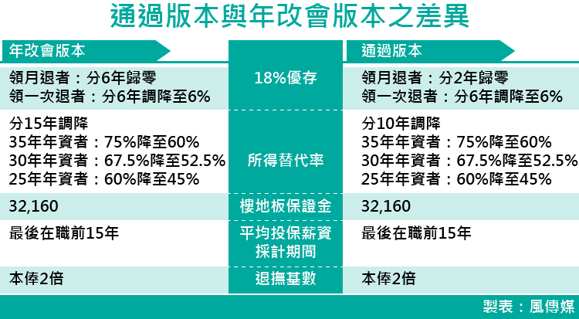

退休生活費
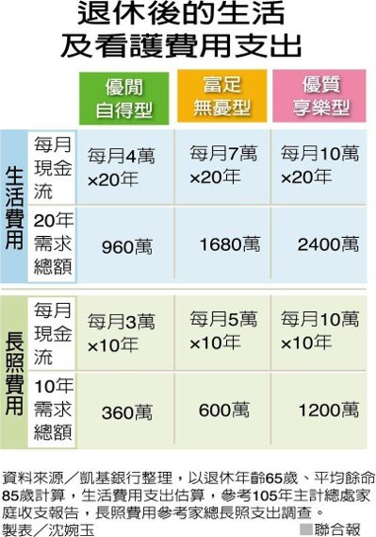
 | 第1級 | 第2級 | 第3級 | 第4級
生活費 | A | B | C | D
月支 | 40,000 | 70,000 | 100,000 | 130,000
年數 | 20 | 20 | 20 | 20
小計 | 9,600,000 | 16,800,000 | 24,000,000 | 31,200,000
長照費 | E | F | G | H
月支 | 30,000 | 50,000 | 70,000 | 90,000
年數 | 10 | 10 | 10 | 10
小計 | 3,600,000 | 6,000,000 | 8,400,000 | 10,800,000
準備金額 | 13,200,000 | 22,800,000 | 32,400,000 | 42,000,000

